Sheet1
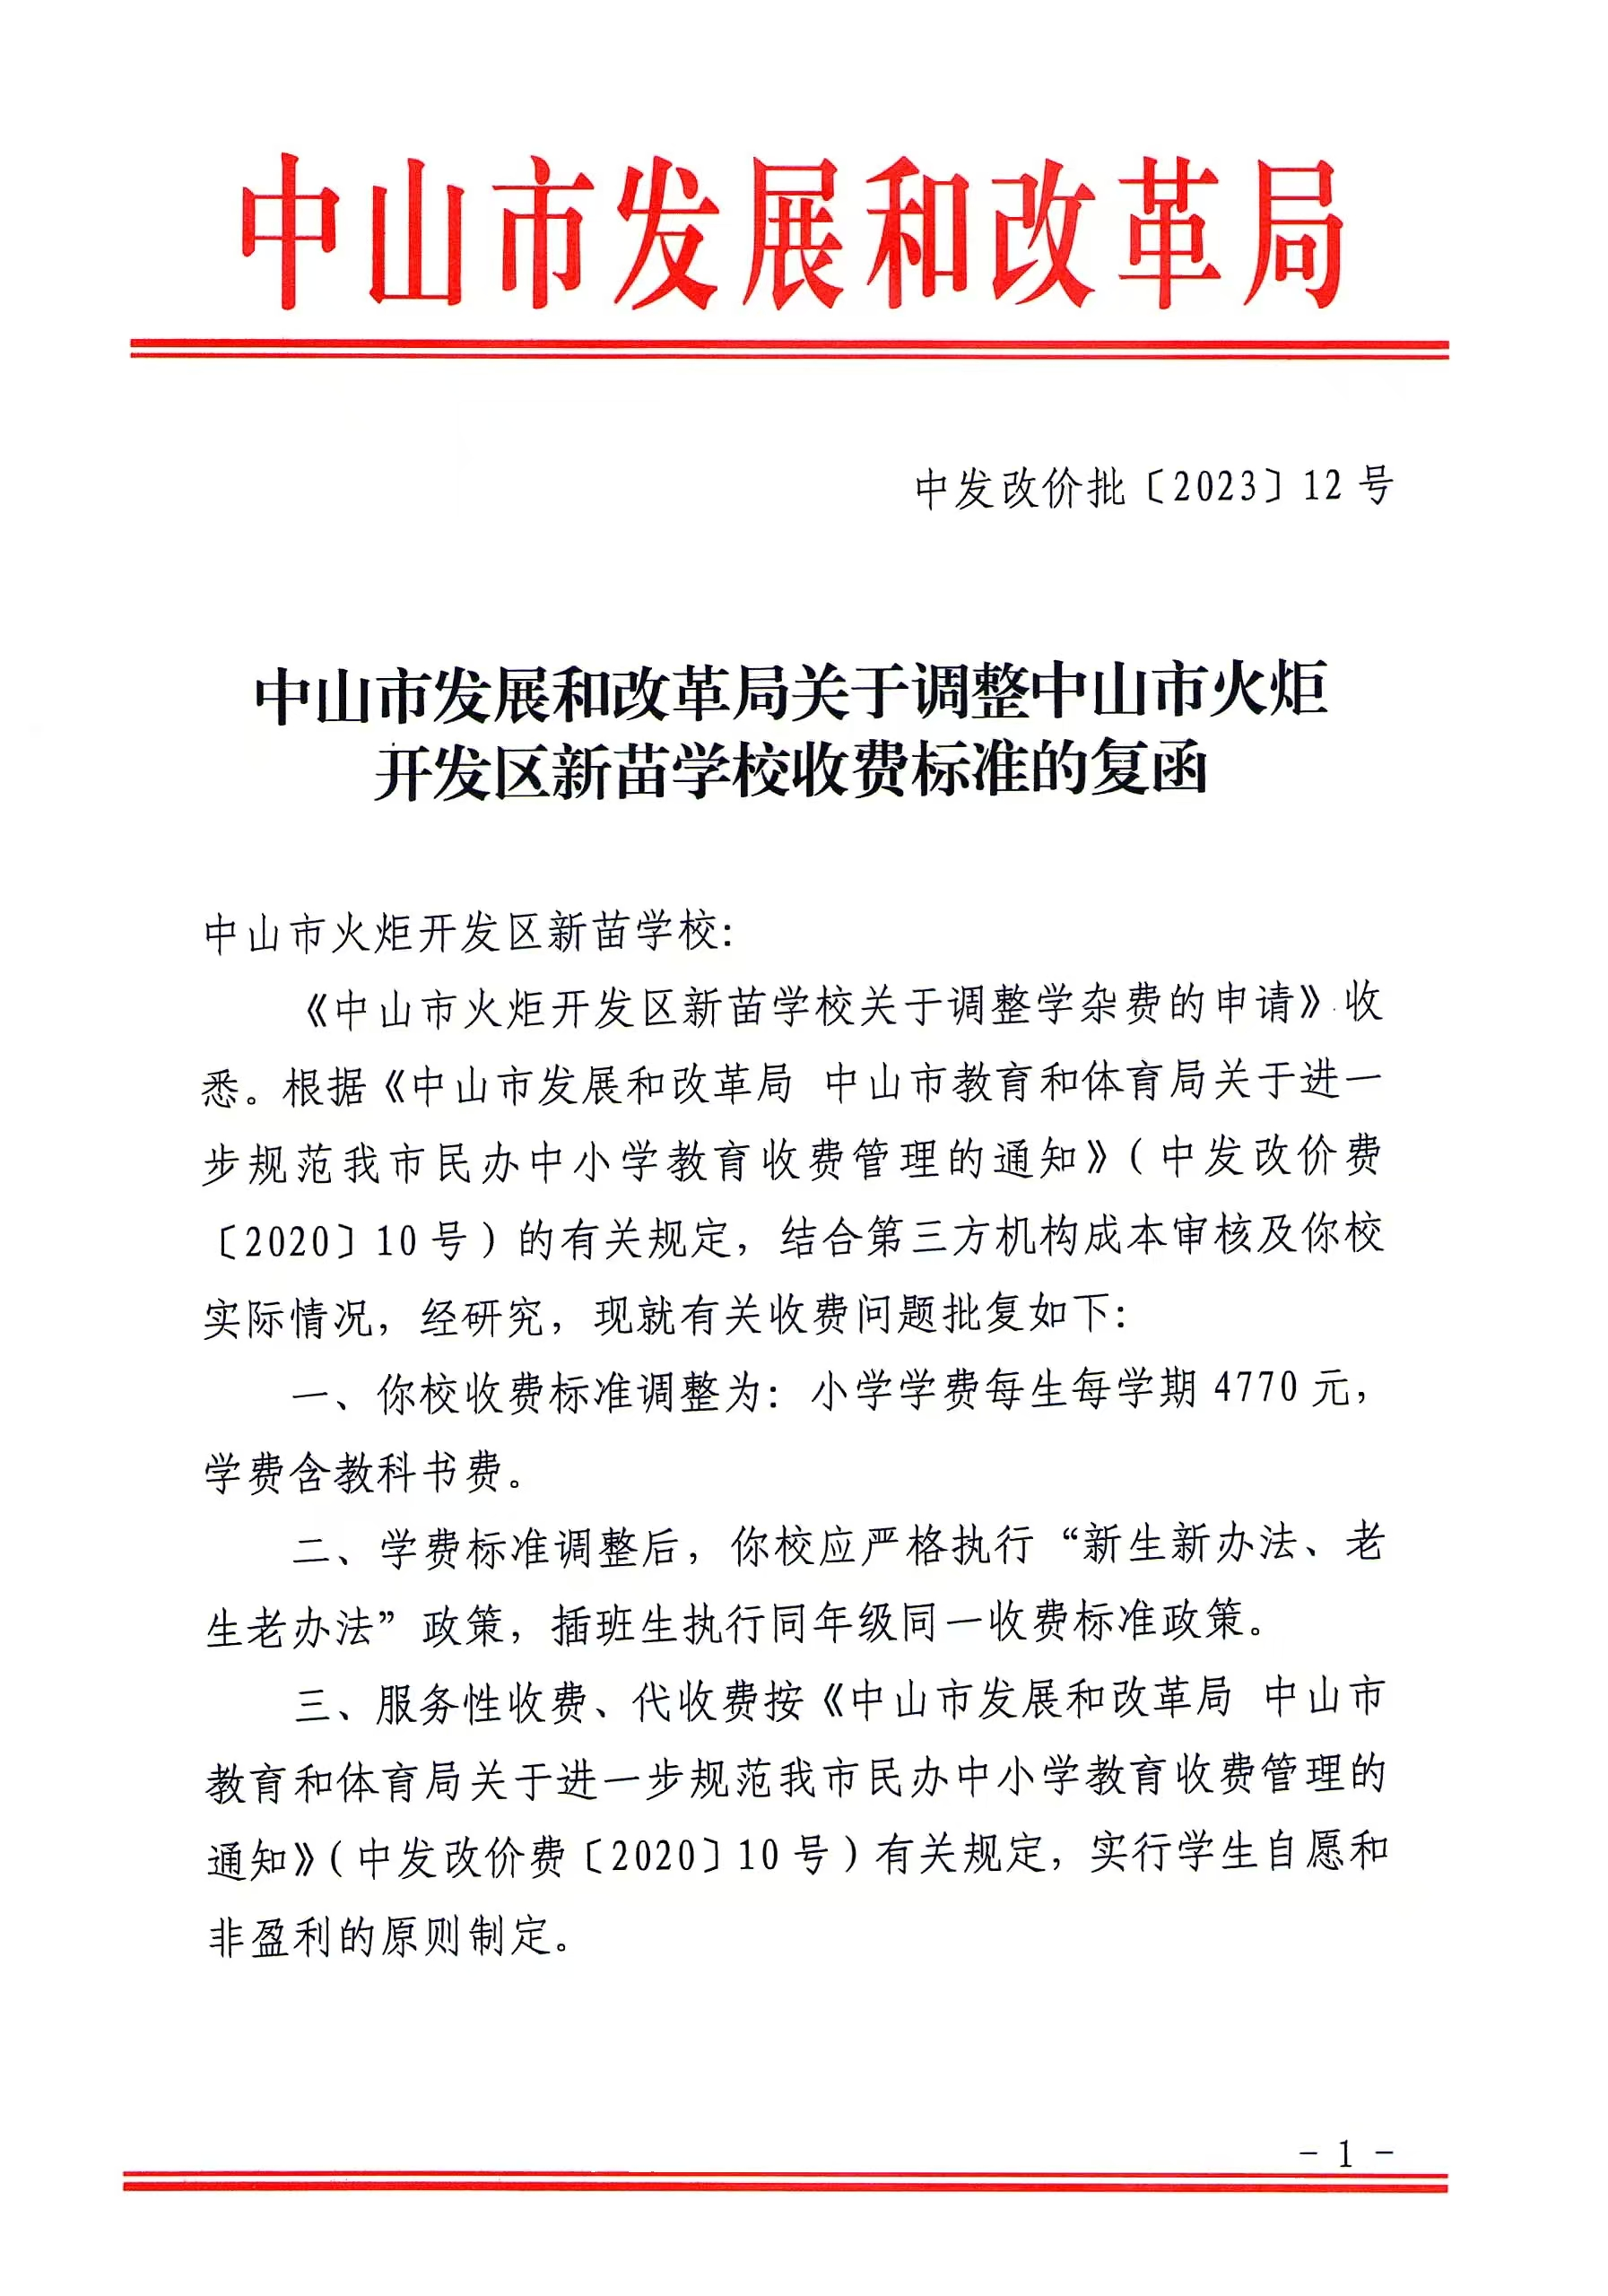
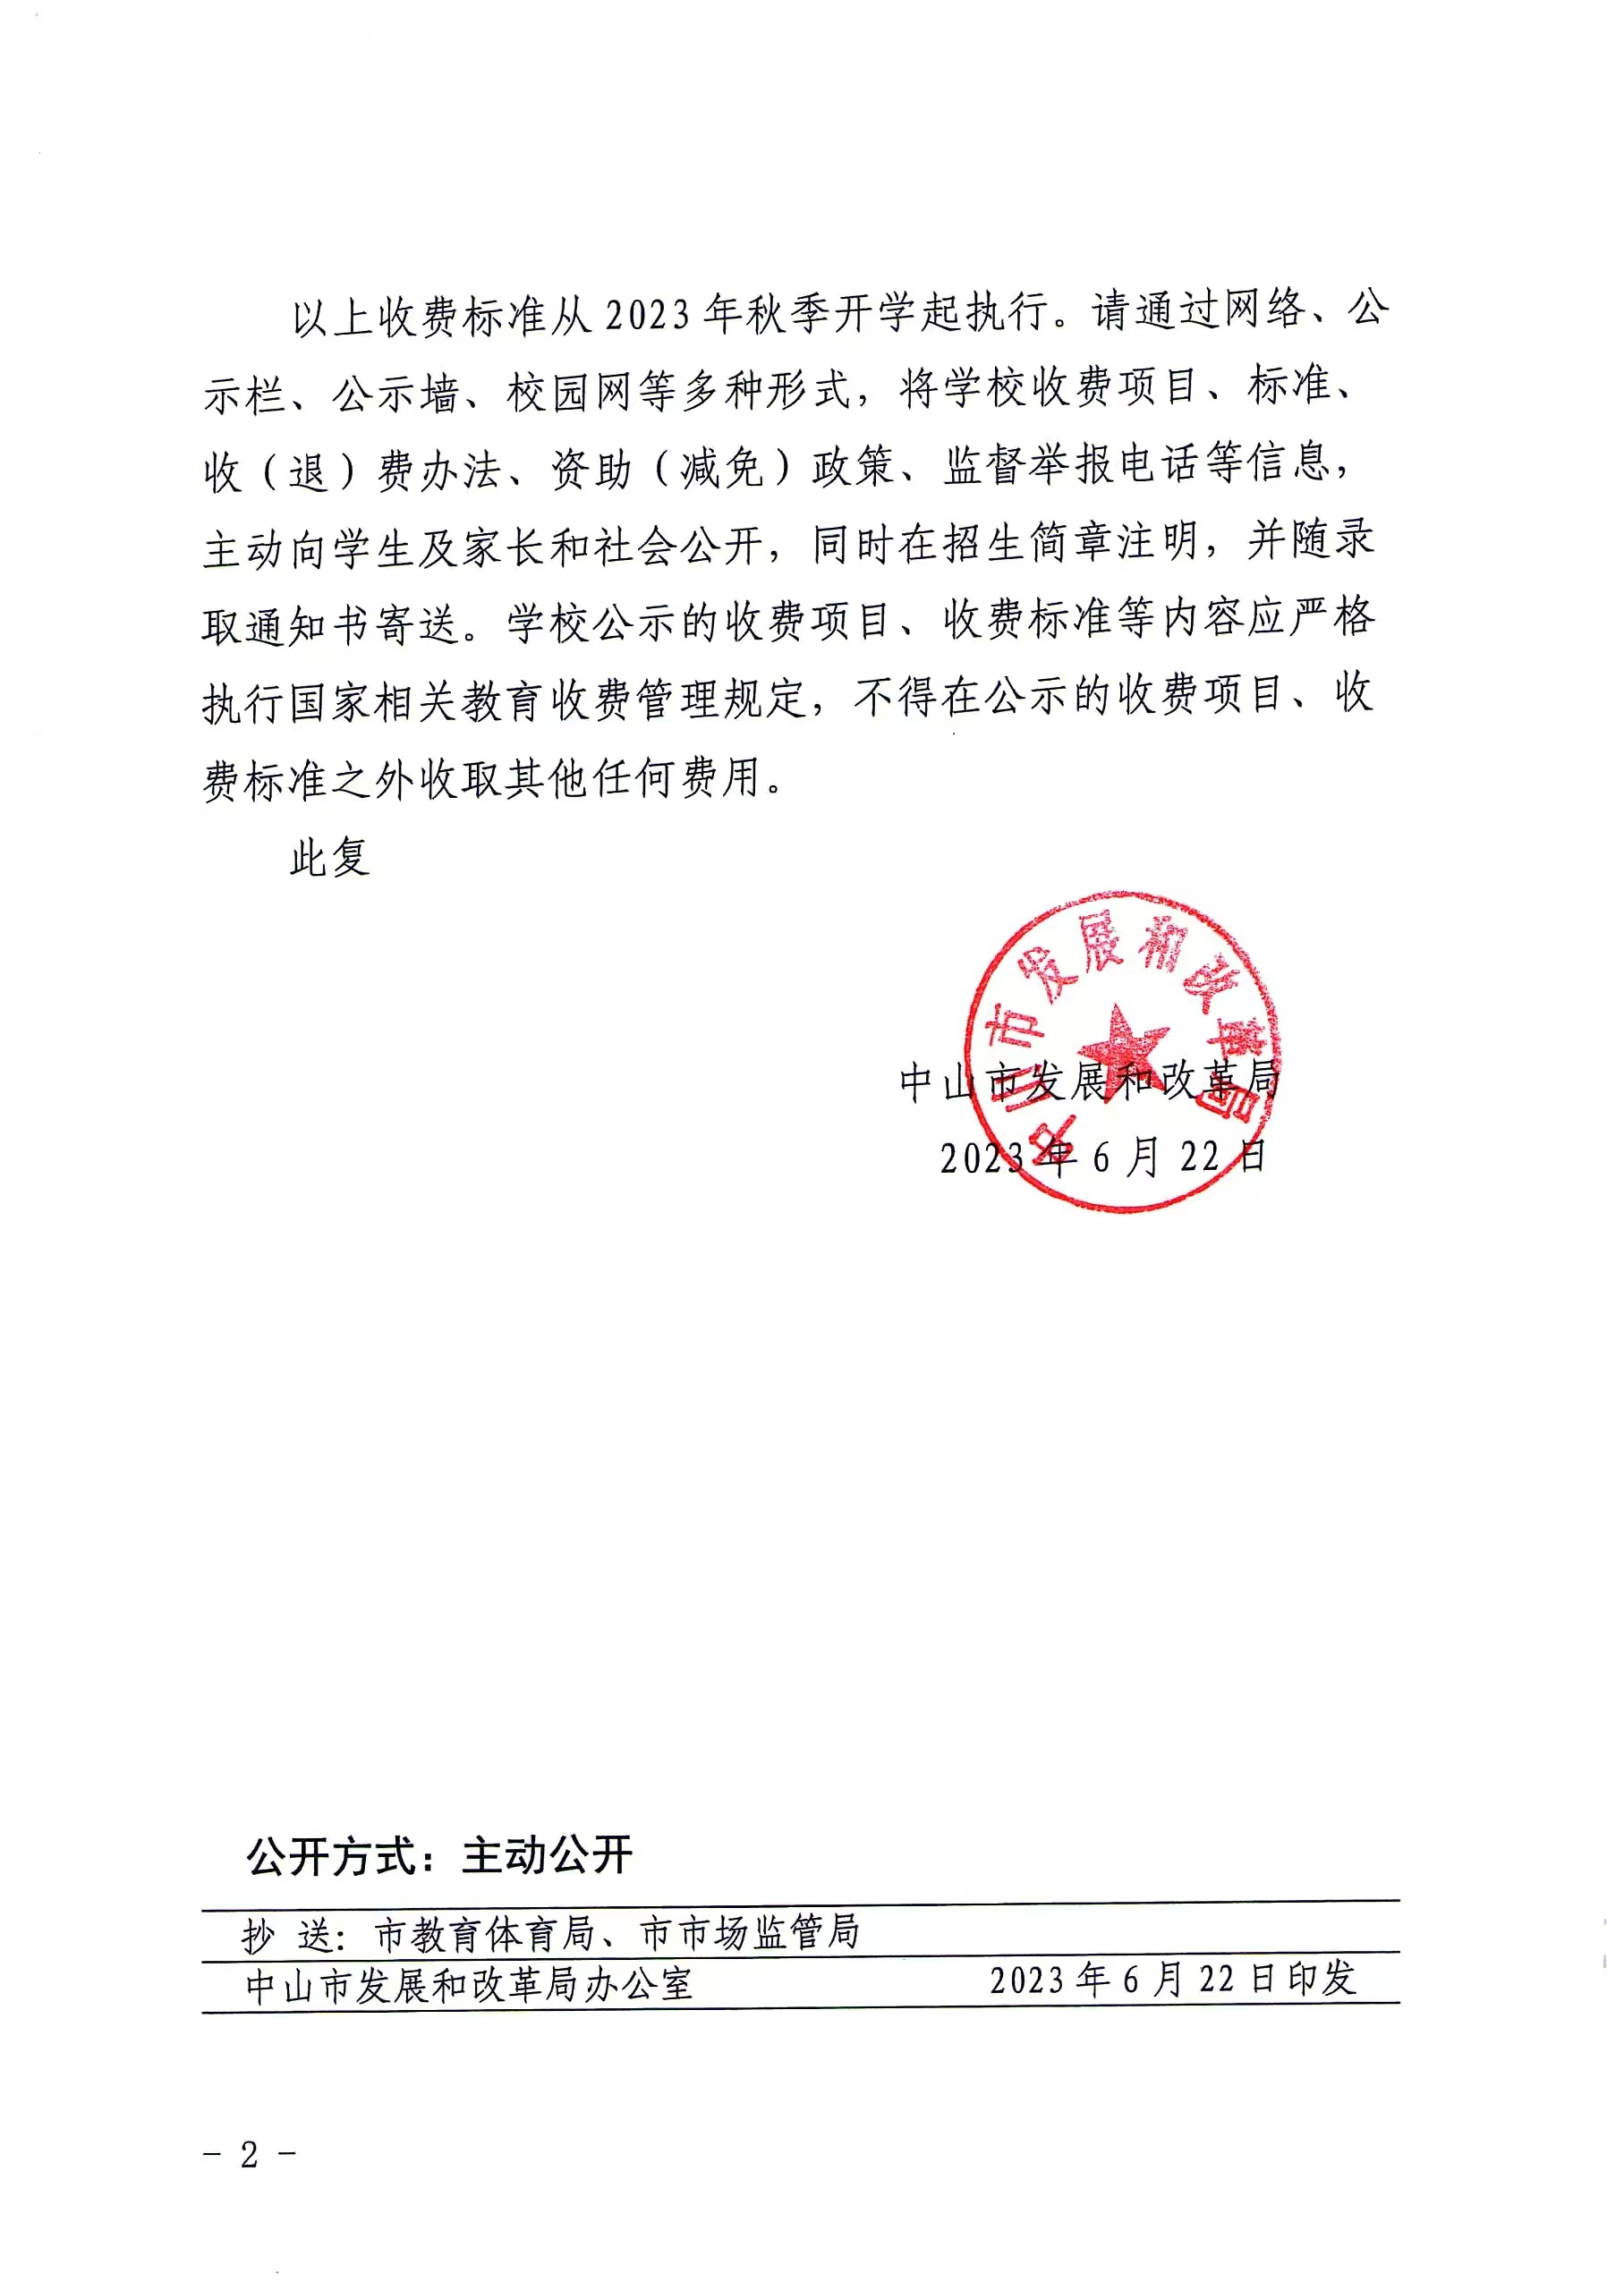
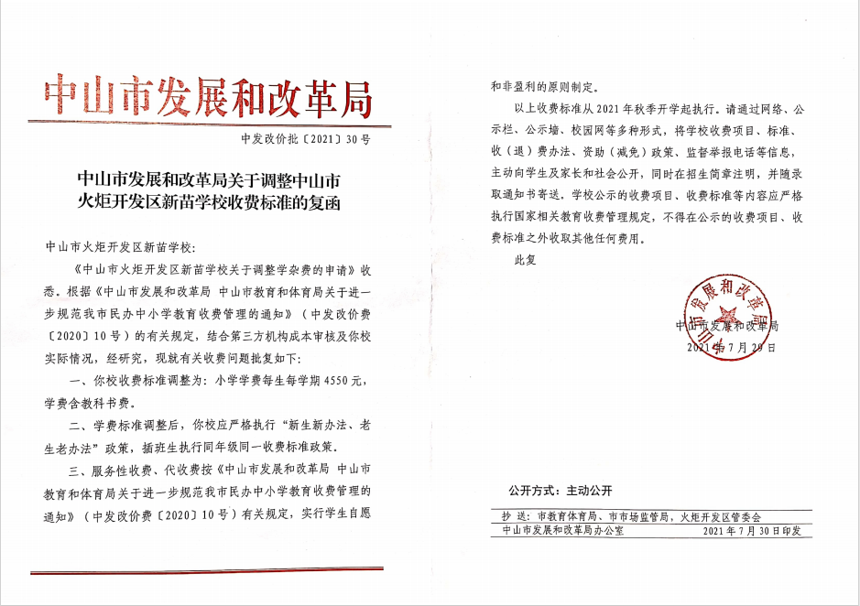
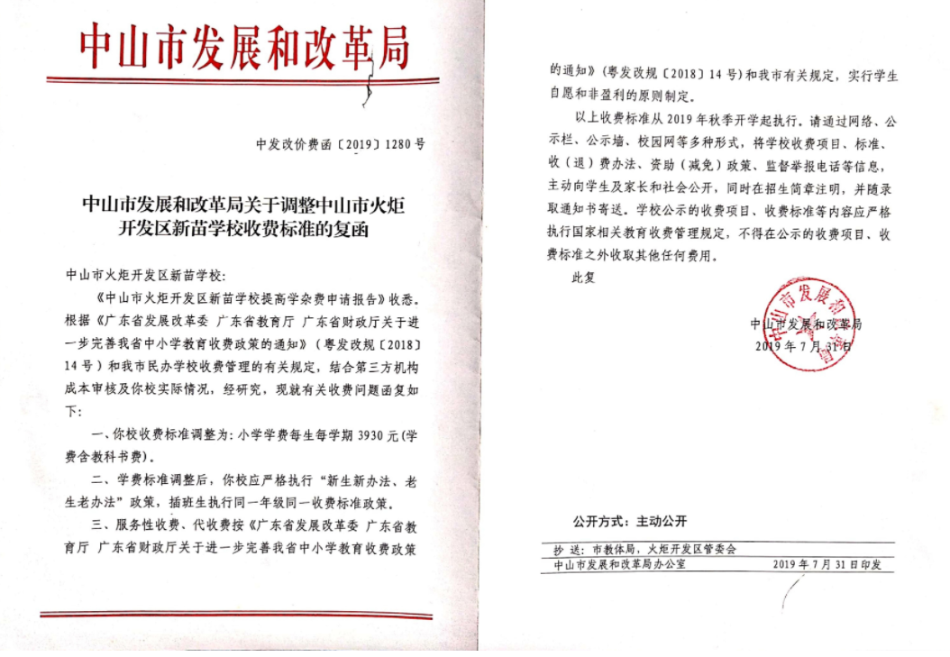
2026年民办学校收费情况公示
单位：中山市火炬开发区新苗学校
序号 | 收费项目 | 计算单位 | 收费标准（元） | 批准机关及文号 | 备注
1 | 学杂费 | 生/学期 | 4770 | 中发改价批【2023】12号 | 小学；新生新办法，老生老办法。2025年秋季一、二、三年级
2 | 学杂费 | 生/学期 | 4550 | 中发改价批【2021】30号 | 小学；新生新办法，老生老办法。2025年秋季四、五年级
3 | 学杂费 | 生/学期 | 3930 | 中发改价费函【2019】1280号 | 小学；新生新办法，老生老办法。2025年秋季六年级

